CALCULO
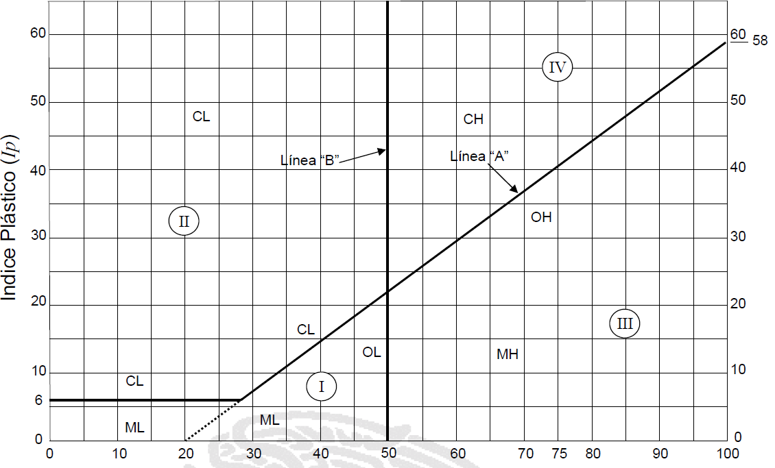
75 | 100 | 100 | 0
50 | 85 | 100 | 0
37.5 | 75 | 100 | 0
25 | 66 | 100 | 0
19 | 61 | 100 | 0
12.5 | 54 | 100 | 0
9.5 | 50 | 100 | 0
6.3 | 44 | 88 | 0
4.75 | 40 | 80 | 0
2 | 30 | 60 | 0
0.85 | 20 | 44 | 0
0.425 | 14 | 32 | 0
0.25 | 10 | 25 | 0
0.15 | 7 | 20 | 0
0.075 | 5 | 15 | 0
 | INFORME 602 |  | HOJA DE TRABAJO PARA CALIDAD DE TERRACERIAS
ENSAYE No. | 760 | FECHA | 2015-06-30 |  | PESO TOTAL MUESTRA |  |  | 0
OBRA Y LOCALIZACION | CAMINO CANUTILLO AL ENCINO DE LA PAZ EN EL MNPIO. DE OCAMPO, DURANGO. |  |  |  | PESO RET. MALLA 4,75 |  |  | 0
 |  |  |  |  | PESO PASA MALLA 4,75 |  |  | 0
MUESTREO | ENVIADO AL LABORATORIO POR EL CLIENTE |  |  |  | PESO CORREJIDO MALLA 4,75 |  |  | #DIV/0!
DESCRIPCION | REVESTIMIENTO |  |  |  | PESO TOTAL MUESTRA CORREJIDO |  |  | #DIV/0!
PESO BRUTO | 0 | TARA |  | 0 | TAMAÑO MAXIMO MUESTRA |  |  | 0.0
PESO NETO | 0 | VOLUMEN |  | 0 | P.H. |  | P.S. |  | VOL.
P.V.S.S. | #DIV/0! | % HUMEDAD |  | #DIV/0! | ABSORCION |  | DENSIDAD
ANALISIS GRANULOMETRICO
MALLA NUM | ABERTURA MM | PESO RETENIDO EN GRS. | % RETENIDO PARCIAL | % QUE PASA | MALLA NUM | ABERTURA MM | PESO RETENIDO EN GRS. | % RETENIDO PARCIAL | % QUE PASA
3" | 75.00 | 0 | #DIV/0! | #DIV/0! | 10 | 2.000 | 0.0 | #DIV/0! | #DIV/0!
2" | 50.00 | 0 | #DIV/0! | #DIV/0! | 20 | 0.840 | 0.0 | #DIV/0! | #DIV/0!
1 1/2" | 36.10 | 0 | #DIV/0! | #DIV/0! | 40 | 0.420 | 0.0 | #DIV/0! | #DIV/0!
1" | 25.40 | 0 | #DIV/0! | #DIV/0! | 60 | 0.250 | 0.0 | #DIV/0! | #DIV/0!
3/4" | 19.05 | 0 | #DIV/0! | #DIV/0! | 100 | 0.149 | 0.0 | #DIV/0! | #DIV/0!
1/2" | 12.70 | 0 | #DIV/0! | #DIV/0! | 200 | 0.074 | 0.0 | #DIV/0! | #DIV/0!
3/8" | 9.52 | 0 | #DIV/0! | #DIV/0! | PASA 200 | 0.0 | 0.0 | #DIV/0! | #DIV/0!
1/4" | 6.30 | 0 | #DIV/0! | #DIV/0! | SUMA | #DIV/0! | 0.0 | #DIV/0!
NUM. 4 | 4.75 | 0 | #DIV/0! | #DIV/0! | PROPORCION |  | GRAVA | ARENA | FINOS
PASA No. 4 |  | #DIV/0! | #DIV/0! |  |  |  | #DIV/0! | #DIV/0! | #DIV/0!
SUMA |  | #DIV/0! | #DIV/0! |  | LABORATORISTA
DETERMINACION DEL PESO ESPESIFICO SECO MAXIMO PORTER Y V.R.S. |  |  | LIMITES DE CONSISTENCIA |  | ENSAYO |  | FECHA | REALIZO | FIRMA
 |  |  |  |  | SECADO, DISGREGADO Y CUARTEO
EQUIPO |  | A | RECIPIENTE | 0
PESO SECO |  | 4500 | PW+R | 0.00 | PESO DE CUBO
PESO HUMEDO (Wm) |  | 4000 | PS+R | 0.00 | PESO DE PORTER
AGUA AGREGADA |  | 0 | AGUA | 0.00 | ENSAYO PORTER Y EXPANCION INICIAL
ALTURA DEL MOLDE |  | 0.00 | PS+R | 0.00
ALTURA FALTANTE |  | 0.00 | PESO R. | 0.00 | GRANULOMETRIA GRANDE
ALTURA DEL MATERIAL |  | 0.00 | PESO S. | 0.00
AREA DEL MOLDE |  | 0.0 | L. LIQ. | #DIV/0! | ENSAYO PERDIDA POR LAVADO
VOL. DEL MATERIAL (Vm) |  | 0 | REC. N°. | 0
P.E.M.H [γm = Wm/Vm] |  | #DIV/0! | PW+R | 0.00 | ENSAYO LIMITE
P.E.S.M. [Y o max.] |  | #DIV/0! | PS+R | 0.00 | GRANULOMETRIA CHICA
HUMEDAD OPTIMA |  | #DIV/0! | AGUA | 0.00 | ENSAYO EQUIVALENTE DE ARENA
V.R.S. |  | 0.0 | PS+R | 0.00
PESO SECO |  | 0.0 | PESO R. | 0.00 | PENETRACION V.R.S. Y EXP. FINAL
1.27 mm | 0 | 0 | PS | 0.00
2.54 mm | 0 | 0 | L. PLASTICO | #DIV/0! | ENSAYO DESGASTE
3.81 mm | 0 | 0 | I. PLASTICO | #DIV/0! | ENSAYO FORMA DE LA PARTICULA
5.08 mm | 0 | 0 | MOLDE | 0
7.62 mm | 0 | 0 | LONG. MOLDE | 0.00 | FECHA DE ENTREGA
10.16 mm | 0 | 0 | LONG. BARRA | 0.00 | OBSERVACIONES
12.70 mm | 0 | 0 | % CONT. LIN. | 0
EXPANSIÓN % |  |  | ENSAYO EQUIVALENTE DE ARENA |  |  |  | PROBETA No.
LECTURA INICIAL |  | 0.00 | REPOSO | HORA INICIAL | HORA FINAL | NIVEL DE LA ARENA (A) | NIVEL DE LA ARCILLA (B) | RESULTADO
LECTURA FINAL |  | 0.00
DIFERENCIA |  | 0.00 | 1ER CICLO | 0:00:00 | 0:00:00 | 0.0 | 0.0 | #DIV/0!
EXPANSIÓN % |  | 0.0 | 2DO CICLO | 0:00:00 | 0:00:00
ENSAYO DESGASTE LOS ANGELES |  |  |  |  | ENSAYO FORMA DE LA PARTICULA
TIPO DE COMPOSICION | No. DE ESFERAS | MASA INICIAL EN GRS. | MASA FINAL EN GRS. | % DESGASTE | MALLA MM | MASA GRS. | MASAS GRS. |  | % | ML
 |  |  |  |  |  |  | PLANAS Y ALARGADAS | NI PLANAS, NI ALARGADAS | PLANAS Y ALARGADAS
A | 11 | 0 | 0 | #DIV/0!

 |  |  |  |  | RESULTADO |  |  |  | 18

REPORTE
 |  |  |  |  |  |  |  |  |  |  |  |  |  |  |  |  |  | INFORME 602

INFORME DE CALIDAD DE MATERIAL PARA REVESTIMIENTO
N-CMT-4-01-02 NIT - SCT.

OBRA Y LOCALIZACION |  | CAMINO CANUTILLO AL ENCINO DE LA PAZ EN EL MNPIO. DE OCAMPO, DURANGO.
 |  |  |  |  |  |  |  |  |  |  |  | ENSAYE No. |  | 760
 |  |  |  |  |  |  |  |  |  |  |  | FECHA DE RECIBO |  |  |  | #REF! | 2015-06-30
 |  |  |  |  |  |  |  |  |  |  |  | FECHA DE INF. |  |  | 2015-07-03

DATOS DEL MUESTREO | DESCRIPCIÓN DEL MATERIAL |  |  | GP GM GRAVA MAL GRADUADA LIMOSA
 | TRATAMIENTO PREVIO AL MUESTREO |  |  |  |  | NINGUNO
 | CLASE DE DEPOSITO MUESTREADO |  |  |  | ENVIADO AL LABORATORIO POR EL CLIENTE

COMPOSICION GRANULOMETRICA DE EL MATERIAL PETREO
MALLAS |  |  | TAMAÑO MAXIMO DEL MATERIAL PETREO MM (IN)
 |  |  | 0 | (MM) | 0.0 | " | PORCENTAJE QUE PASA
ABERTURA EN MM | DESIGNACION |  | % QUE PASA |  |  |  |  |  | R | I | S
 |  |  | ENSAYO | PROYECTO |  |  |  |  | 75 | 100 | 100
75.00 | 3" |  | #DIV/0! | 100 |  |  |  |  | 50 | 85 | 100
50.00 | 2" |  | #DIV/0! | 85 A 100 |  |  |  |  | 37.5 | 75 | 100
37.50 | 1 1/2" |  | #DIV/0! | 75 A100 |  |  |  |  | 25 | 66 | 100
25.00 | 1" |  | #DIV/0! | 66 A 100 |  |  |  |  | 19 | 61 | 100
19.00 | 3/4" |  | #DIV/0! | 61 A 100 |  |  |  |  | 12.5 | 54 | 100
12.50 | 1/2" |  | #DIV/0! |  |  |  |  |  | 9.5 | 50 | 100
9.50 | 3/8" |  | #DIV/0! | 50 A 100 |  |  |  |  | 6.3 | 44 | 88
6.30 | 1/4" |  | #DIV/0! |  |  |  |  |  | 4.75 | 40 | 80
4.75 | No. 4 |  | #DIV/0! | 40 A 80 |  |  |  |  | 2 | 30 | 60
2.00 | No. 10 |  | #DIV/0! | 30 A 60 |  |  |  |  | 0.85 | 20 | 44
0.85 | No. 20 |  | #DIV/0! | 20 A 44 |  |  |  |  | 0.425 | 14 | 32
200 100 60 40 20 10 4 3/8 3/4 1 1 1/2 2 75
0.43 | No. 40 |  | #DIV/0! | 14 A 32 |  |  |  |  | 0.25 | 10 | 25
0.25 | No. 60 |  | #DIV/0! | 10 A 25 |  |  |  |  | 0.15 | 7 | 20
0.15 | No. 100 |  | #DIV/0! | 7 A 20 |  |  |  |  | 0.075 | 5 | 15
0.08 | No. 200 |  | #DIV/0! | 5 A15 |  |  |  | TAMAÑO DE LAS PARTICULAS

 | CARACTERISTICAS DE EL MATERIAL PETREO
 | CARACTERISTICA |  |  |  |  |  |  |  |  |  | RESULTADO |  | REQUISITO N-CMT-4-02-002/11
 | LIMITE LIQUIDO, MAXIMO |  |  |  |  |  |  |  |  |  | #DIV/0! |  | 30
 | INDICE PLASTICO, MAXIMO |  |  |  |  |  |  |  |  |  | #DIV/0! |  | 15
 | EQUIVALENTE DE ARENA; % MINIMO |  |  |  |  |  |  |  |  |  | #DIV/0! |  | 30
 | VALOR SOPORTE CALIFORNIA (CBR), MINIMO |  |  |  |  |  |  |  |  |  | 0 |  | 50
 | ADICIONALES |  | MASA VOLUMETRICA SECA SUELTA KG/M3 |  |  |  |  |  |  |  | #DIV/0!
 |  |  | MASA VOLUMETRICA SECA MAXIMA KG/M3 Ydmax |  |  |  |  |  |  |  | #DIV/0!
 |  |  | HUMEDAD OPTIMA |  |  |  |  |  |  |  | #DIV/0!

OBSERVACIONES Y RECOMENDACIONES:
LA MUESTRA ANALIZADA SI CUMPLE CON NORMATIVA APLICABLE.

LABORATORISTA |  |  |  | JEFE DE LABORATORIO |  |  |  |  |  |  |  | Vo. Bo.

C. LUIS EFRAIN ARELLANO ORTIZ |  |  |  | TEC. MANUEL MARTINEZ ACOSTA |  |  |  |  |  |  |  | ARQ. CARLOS G. TAMAYO AMAYA

 |  |  |  |  |  |  |  |  |  |  |  |  |  |  |  |  |  |  | F-LAS-EAT-A01

